RBP 7 ELDER
 |  |  | Registro de inspección y reparación de herramientas |  |  |  |  |  |  | Fecha de Aprobación: 30-06-2026

 |  |  |  |  |  |  |  |  |  | Revisión: 0

Cliente :____________________________________________ |  |  |  |  |  | Pozo: ______________________________________________
Fecha de Inspección:_________________________________ |  |  |  | Fecha de Reparación:___________________ |  |  |  |  | Fecha de Envío:__________________
Descripcion de la herramienta:__________________________________________________________________ |  |  |  |  |  |  | S/N:__________________________________________
Inspeccionada por: |  |  | Dynadrill Ecuador C.A. |  | Proveedor externo: |  | _________________________________________
Reparada por: |  |  | Dynadrill Ecuador C.A. |  | Proveedor externo: |  | _________________________________________
ELEMENTOS DE LA HERRAMIENTA |  |  |  | INSPECCION |  | CAMBIO DE ELEMENTO |  |  |  | NOTA:
ITEM | CANTIDAD | CODIGO | DESCRIPCION | VISUAL | END | CANTIDAD |  | ACCION
1 | 1 | 72570710 | PULLING HEAD
2 | 1 | 72570212 | UPPER MANDREL
3 | 24 | 9101900 | DRAG BLOCK SPRING
4 | 1 | 72570920 | COMPRESSION SPRING
5 | 1 | 72570216 | PLUG
6 | 1 | 72571320 | UPPER SLIP BODY
7 | 2 | 72571125 | RELEASING SLIP
8 | 2 | 72571115C | UPPER SLIP W/ CARBIDE
9 | 1 | 72570411 | UPPER CONE
10 | 1 | 72570620 | CENTER COUPLING
11 | 1 | 72570220 | RUBBER MANDREL
12 | 2 | 72571840 | RUBBER SPACER
13 | 1 | 72070511 | ELEMENT
14 | 2 | 72070513 | ELEMENT
15 | 2 | 72570870-25 | J-PIN
16 | 1 | 72571420 | LOWER CONE
17 | 4 | 60070135C | LOWER SLIP W/ CARBIDE
18 | 1 | 60070335 | DRAG BLOCK BODY
19 | 1 | 72470230 | RUBBER MANDREL CAP
20 | 1 | 72570230 | J-SLOT MANDREL
21 | 1 | 60070910 | DRAG BLOCK RETAINER
22 | 4 | 9070900C | DRAG BLOCK W/ CARBIDE
23 | 1 | 72570875 | J-PIN BODY
24 | 2 | 60045520 | BONDED SEAL
25 | 8 | 7170901 | LOWER SLIP SPRING
26 | 4 | ETI94830 | UPPER SLIP SPRING
27 | 1 | 72570214 | SEALING MANDREL
28 | 1 | 72570370 | BODY EXTENSION
29 | 1 | 72571830 | GAGE RING
30 | 1 | 72570225 | SEAL RETAINING RING
31 | 1 | 60070911 | RETAINING RING
32 | 1 | 72570912 | LOWER SLIP SLEEVE
33 | 1 | 72570345 | UPPER SLIP PICKUP
34 | 1 | 72570820 | PRING RETAINING RING
35 | 3 | SSS031C050 | SET SCREW 5/16-18 UNC X 1/2
36 | 12 | SSS037C037 | SET SCREW 3/8-16 UNC X 3/8
37 | 6 | SSS037C050 | SET SCREW 3/8-16 UNC X 1/2
38 | 1 | WHM-275 | SMALLEY HEAVY DUTY INTERNAL RING
39 | 2 | 90145 | 145 O-RING
40 | 1 | 90234 | 234 O-RING
41 | 1 | 90322 | 322 O-RING
NOTA:
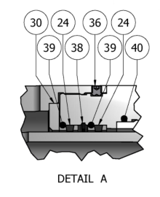 GRAFICO
Reparada por:_________________________________________ |  |  |  |  | Firma:____________________________ |  |  |  | Fecha:_______________________
Revisado por:_________________________________________ |  |  |  |  | Firma:____________________________ |  |  |  | Fecha:_______________________
Liberado por QHSE:___________________________________ |  |  |  |  | Firma:____________________________ |  |  |  | Fecha:_______________________
Nota: En caso de ser Inspeccionado y/o reparado por proveedor externo, este debe acompañar los reportes correspondientes.

HST J20 SJS
 |  |  | Registro de inspección y reparación de herramientas |  |  |  |  |  |  | Fecha de Aprobación: 30-06-2026
 |  |  |  |  |  |  |  |  |  | Revisión: 0

Cliente :____________________________________________ |  |  |  |  |  | Pozo: ______________________________________________
Fecha de Inspección:_________________________________ |  |  |  | Fecha de Reparación:___________________ |  |  |  |  | Fecha de Envío:__________________
Descripcion de la herramienta:__________________________________________________________________ |  |  |  |  |  |  | S/N:__________________________________________
Inspeccionada por: |  |  | Dynadrill Ecuador C.A. |  | Proveedor externo: |  | _________________________________________
Reparada por: |  |  | Dynadrill Ecuador C.A. |  | Proveedor externo: |  | _________________________________________
ELEMENTOS DE LA HERRAMIENTA |  |  |  | INSPECCION |  | CAMBIO DE ELEMENTO |  |  |  | NOTA:
ITEM | CANTIDAD | CODIGO | DESCRIPCION | VISUAL | END | CANTIDAD |  | ACCION
1 | 1 | 0660020051 | TOP SUB
2 | 1 | 0660020052 | T-VALVE
3 | 1 | 0660020053 | PISTON STOP
4 | 1 | 0660020054 | UPPER HOUSING
5 | 1 | 0660020055 | CENTER CONNECTOR
6 | 1 | 0660020056 | LOWER HOUSING
7 | 1 | 0660020057 | LOWER CONNECTOR
8 | 1 | 0660020058 | TENSION TUBE
9 | 1 | 0660020059 | CONNECTOR CROSS LINK
10 | 1 | 0660020060 | CROSS LINK ROD
11 | 1 | 0660020061 | CROSS LINK KEEPER
12 | 1 | 0660020062 | CROSS LINK
13 | 1 | 0660020063 | UPPER COMPRESSION ROD
14 | 1 | 0660020064 | UPPER PISTON
15 | 1 | 0660020065 | LOWER PISTON
16 | 2 | 0660020066 | BRASS SHEAR SCREWS,1/4-20
17 | 1 | 0545602100 | SOCKET HEAD CAP SCREW, 1/4-20
18 | 2 | 0660020068 | BRASS SHEAR SCREW, 3/8-16
19 | 2 | 000P569231 | O-RING,NITRILE 90 DURO #231
20 | 3 | 000P569223 | O-RING,NITRILE 90 DURO #223
21 | 4 | 000P569333 | O-RING,NITRILE 90 DURO #333
22 | 1 | 000P569320 | O-RING,NITRILE 90 DURO #320
23 | 1 | 000P569214 | O-RING,NITRILE 90 DURO #214
24 | 1 | 0660020150 | STEEL BALL,1 1/2” OD
25 | 1 | D261387001 | REDRESS KIT

NOTA:
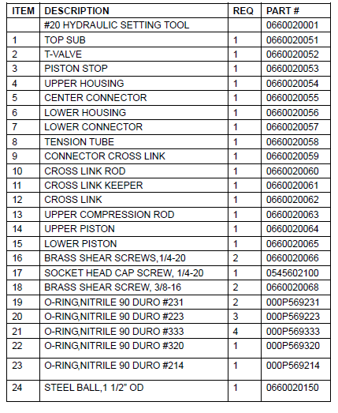 GRAFICO
Reparada por:_________________________________________ |  |  |  |  | Firma:____________________________ |  |  |  | Fecha:_______________________
Revisado por:_________________________________________ |  |  |  |  | Firma:____________________________ |  |  |  | Fecha:_______________________
Liberado por QHSE:___________________________________ |  |  |  |  | Firma:____________________________ |  |  |  | Fecha:_______________________
Nota: En caso de ser Inspeccionado y/o reparado por proveedor externo, este debe acompañar los reportes correspondientes.

MST ELDER 7
 |  |  | Registro de inspección y reparación de herramientas |  |  |  |  |  |  | Código:
 |  |  |  |  |  |  |  |  |  | Revisión: 0
 |  |  |  |  |  |  |  |  |  | Fecha de Aprobación: 30-06-2026

Cliente :____________________________________________ |  |  |  |  |  | Pozo: ______________________________________________
Fecha de Inspección:_________________________________ |  |  |  | Fecha de Reparación:___________________ |  |  |  |  | Fecha de Envío:__________________
Descripcion de la herramienta:__________________________________________________________________ |  |  |  |  |  |  | S/N:__________________________________________
Inspeccionada por: |  |  | Dynadrill Ecuador C.A. |  | Proveedor externo: |  | _________________________________________
Reparada por: |  |  | Dynadrill Ecuador C.A. |  | Proveedor externo: |  | _________________________________________
ELEMENTOS DE LA HERRAMIENTA |  |  |  | INSPECCION |  | CAMBIO DE ELEMENTO |  |  |  | NOTA:
ITEM | CANTIDAD | CODIGO | DESCRIPCION | VISUAL | END | CANTIDAD |  | ACCION
1 | 1 | 27E27EC | Coupling
2 | 1 | 47MS06 | Mandrel
3 | 1 | 47MS17 | Lock Segment
4 | 1 | 47MS19 | Drag Block Retainer
5 | 1 | 45R11 | Spring
6 | N/A | Not Required | Segment Retainer
7 | 3 | HC1007 5/16-18 X 3/4 | Soc. Cap Screw
8 | 1 | 47MS27 | Segment Support Ring
9 | 1 | 47MS18 | Drag Block Housing
10 | 6 | PDB 900 | Drag Block (see chart)
11 | 48 | 47MS21 (48) | Drag Block Spring
12 | N/A | Not Required | Housing Support
13 | N/A | Not Required | Drag Block Guide
14 | 4 | HC1000 (4) 1/4-20 X 1/4 | Soc. Cap Screw
15 | 1 | 47MS03 | Control Sleeve
16 | 1 | 47MS04 | Control Nut
17 | 2 | HA1002 3/8-16x1/4 | Soc. Set Screw
18 | 1 | 47MS07 | Retaining Sleeve
19 | 1 | 47MS05 | Control Nut Clutch
21* | 1 | 47MS15 | O'ring
22 | 1 | 47MS15 | Dog
23 | 2 | HP1003 3/16 X 1-1/4 | Pin
24 | 2 | 47MS16 | Dog Spring
25 | 2 | HA1001 1/4-20 X 1/2 | Soc. Set Screw
26 | N/A | Not Required | Soc. Set Screw
27 | N/A | Not Required | Slip Adapter
28 | 1 | 47MS08 | Control Latch
29 | 1 | HK1002 1/4 X 1/4 X 2-3/4 | Key
30 | 1 | 47MS20 | Setting Sleeve
31 | 1 | 47MS09 | Stinger Sub Body
32* | 1 | 030D90 | O'ring
33* | 1 | 47MS02 | Seal
34 | 1 | 47MS12 | Stinger Sub
35* | 1 | RDKMSTDB47 | Redress kit for 'ETI-MSTD’
NOTA:
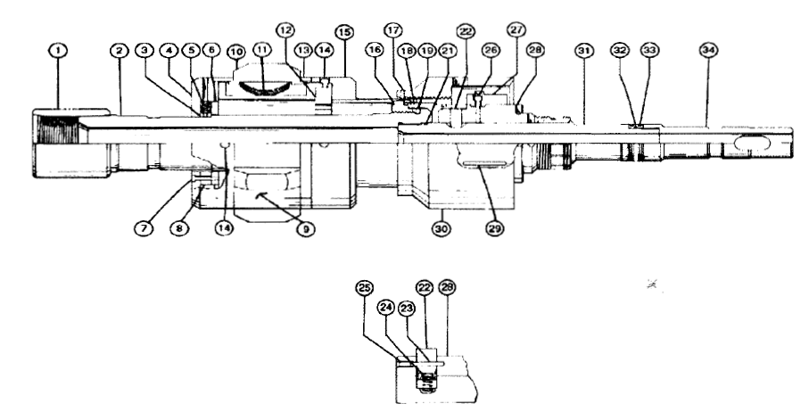 GRAFICO
Reparada por:_________________________________________ |  |  |  |  | Firma:____________________________ |  |  |  | Fecha:_______________________
Revisado por:_________________________________________ |  |  |  |  | Firma:____________________________ |  |  |  | Fecha:_______________________
Liberado por QHSE:___________________________________ |  |  |  |  | Firma:____________________________ |  |  |  | Fecha:_______________________
Nota: En caso de ser Inspeccionado y/o reparado por proveedor externo, este debe acompañar los reportes correspondientes.

STANDING V. 2.75R
 |  |  | Registro de inspección y reparación de herramientas |  |  |  |  |  |  | Revisión: 0
 |  |  |  |  |  |  |  |  |  | Fecha de Aprobación: 30-06-2026

Cliente :____________________________________________ |  |  |  |  |  | Pozo: ______________________________________________
Fecha de Inspección:_________________________________ |  |  |  | Fecha de Reparación:___________________ |  |  |  |  | Fecha de Envío:__________________
Descripcion de la herramienta:__________________________________________________________________ |  |  |  |  |  |  | S/N:__________________________________________
X
Inspeccionada por: |  |  | Dynadrill Ecuador C.A. |  | Proveedor externo: |  | _________________________________________
X
Reparada por: |  |  | Dynadrill Ecuador C.A. |  | Proveedor externo: |  | _________________________________________
ELEMENTOS DE LA HERRAMIENTA |  |  |  | INSPECCION |  | CAMBIO DE ELEMENTO |  |  |  | NOTA:
ITEM | CANTIDAD | CODIGO | DESCRIPCION | VISUAL | END | CANTIDAD |  | ACCION
1 | 1 | --------- | Fishing Neck
2 | 1 | --------- | Stainless Steel Ball 1-1/2" O.D.
3* | 1 | --------- | O-Ring #133
4* | 2 | --------- | O-Ring #128
5 | 1 | --------- | Ball Seat
6 | 1 | --------- | By-Pass Mandrel
7 | 1 | --------- | Equalizing Sleeve
8* | 4 | --------- | Brass Shear Screw 1/4"-20
9* | 1 | --------- | O-Ring #222
10 | 1 | --------- | Packing Mandrel, Size 2.75
11 | 1 | --------- | Male Steel Ring
12* | 4 | --------- | Packing Rings
13 | 1 | --------- | Female Steel Ring
14 | 1 | --------- | Retaining Nut, Size 2.75
15* | 1 | --------- | REDRESS KIT, Size 2.75

NOTA:
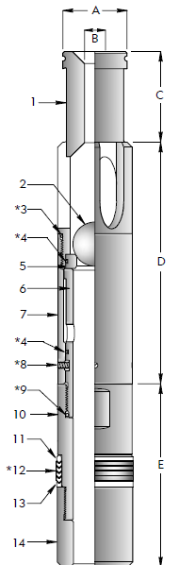 GRAFICO
Reparada por:_________________________________________ |  |  |  |  | Firma:____________________________ |  |  |  | Fecha:_______________________
Revisado por:_________________________________________ |  |  |  |  | Firma:____________________________ |  |  |  | Fecha:_______________________
Liberado por QHSE:___________________________________ |  |  |  |  | Firma:____________________________ |  |  |  | Fecha:_______________________
Nota: En caso de ser Inspeccionado y/o reparado por proveedor externo, este debe acompañar los reportes correspondientes.

C. MAGNET 9.62
 |  |  | Registro de inspección y reparación de herramientas |  |  |  |  |  |  | Revisión: 0
 |  |  |  |  |  |  |  |  |  | Fecha de Aprobación: 30-06-2026

Cliente :____________________________________________ |  |  |  |  |  | Pozo: ______________________________________________
Fecha de Inspección:_________________________________ |  |  |  | Fecha de Reparación:___________________ |  |  |  |  | Fecha de Envío:__________________
Descripcion de la herramienta:__________________________________________________________________ |  |  |  |  |  |  | S/N:__________________________________________
Inspeccionada por: |  |  | Dynadrill Ecuador C.A. |  | Proveedor externo: |  | _________________________________________
Reparada por: |  |  | Dynadrill Ecuador C.A. |  | Proveedor externo: |  | _________________________________________
ELEMENTOS DE LA HERRAMIENTA |  |  |  | INSPECCION |  | CAMBIO DE ELEMENTO |  |  |  | NOTA:
ITEM | CANTIDAD | CODIGO | DESCRIPCION | VISUAL | END | CANTIDAD |  | ACCION
1 | 1 | BT-900-MT | Tool Body w/2.0” ID Cut w/4 1/2”IF. Connection
2 | 60 | BT-Mag Fixture-MT | Stainless Steele Carrier for Magnetic Disk
3 | 20 | BT-Backing Plate-MT | Stainless Steele Backing Plate
4 | 20 | BT-Slot Spacer-MT | Stainless Steele Spacer for Tool Body Slots
5 | 240 | BT-Disc Mag-MT | 7/8” Dia. x 3/8” Thick Magnets
6 | 2 | BT-900-Stab-MT | Stabilizer Retainer Cap w/8,250 OD
7 | 6 | BT-300-E | 5/8”-11 x 1¾”Allen Head Cap Screws

1. Cuerpo De la herramienta
2. Soporte de acero inoxidable para disco magnético
3. Placa de respaldo de acero inoxidable
4. espaciador de acero inoxidable para ranuras de cuerpo de herramienta
5. Imanes gruesos de Dia. 7/8” X 3/8
6. Tapa de retención del estabilizador
7. Tornillos de cabeza Allen
NOTA:
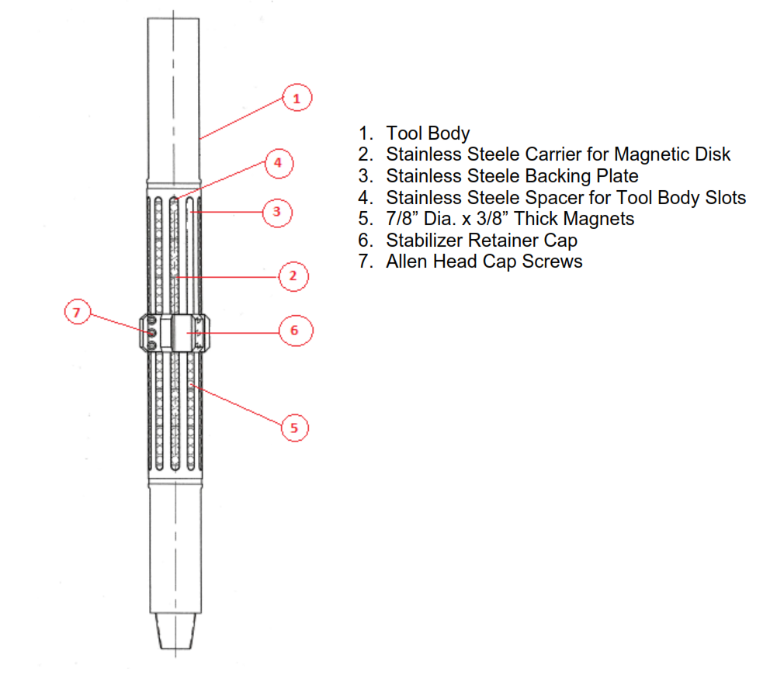 GRAFICO
Reparada por:_________________________________________ |  |  |  |  | Firma:____________________________ |  |  |  | Fecha:_______________________
Revisado por:_________________________________________ |  |  |  |  | Firma:____________________________ |  |  |  | Fecha:_______________________
Liberado por QHSE:___________________________________ |  |  |  |  | Firma:____________________________ |  |  |  | Fecha:_______________________
Nota: En caso de ser Inspeccionado y/o reparado por proveedor externo, este debe acompañar los reportes correspondientes.

C. BRUSH 9.62
 |  |  | Registro de inspección y reparación de herramientas |  |  |  |  |  |  | Revisión: 0
 |  |  |  |  |  |  |  |  |  | Fecha de Aprobación: 30-06-2026

Cliente :____________________________________________ |  |  |  |  |  | Pozo: ______________________________________________
Fecha de Inspección:_________________________________ |  |  |  | Fecha de Reparación:___________________ |  |  |  |  | Fecha de Envío:__________________
Descripcion de la herramienta:__________________________________________________________________ |  |  |  |  |  |  | S/N:__________________________________________
Inspeccionada por: |  |  | Dynadrill Ecuador C.A. |  | Proveedor externo: |  | _________________________________________
Reparada por: |  |  | Dynadrill Ecuador C.A. |  | Proveedor externo: |  | _________________________________________
ELEMENTOS DE LA HERRAMIENTA |  |  |  | INSPECCION |  | CAMBIO DE ELEMENTO |  |  |  | NOTA:
ITEM | CANTIDAD | CODIGO | DESCRIPCION | VISUAL | END | CANTIDAD |  | ACCION
A | 1 | BT-962-OAB | Tool Body with 6,75 OD and 2 ID cut with 4 1/2 IF. Connection
B | 2 | BT-500-H3 | Stabilizer Retainer Cap w/ 8,33 OD for 4 # - 53,50 #
CF | 10 | BT-600-D10 | Brush Fixture
CK | 10 | BT-604-D10 | Brush Element Keeper
D | 70 | BT-700-F70 | Brush Element 3"
E | 4 | BT-404-E4 | .500 x 1.750 Socket-Head Cap Screw

NOTA:
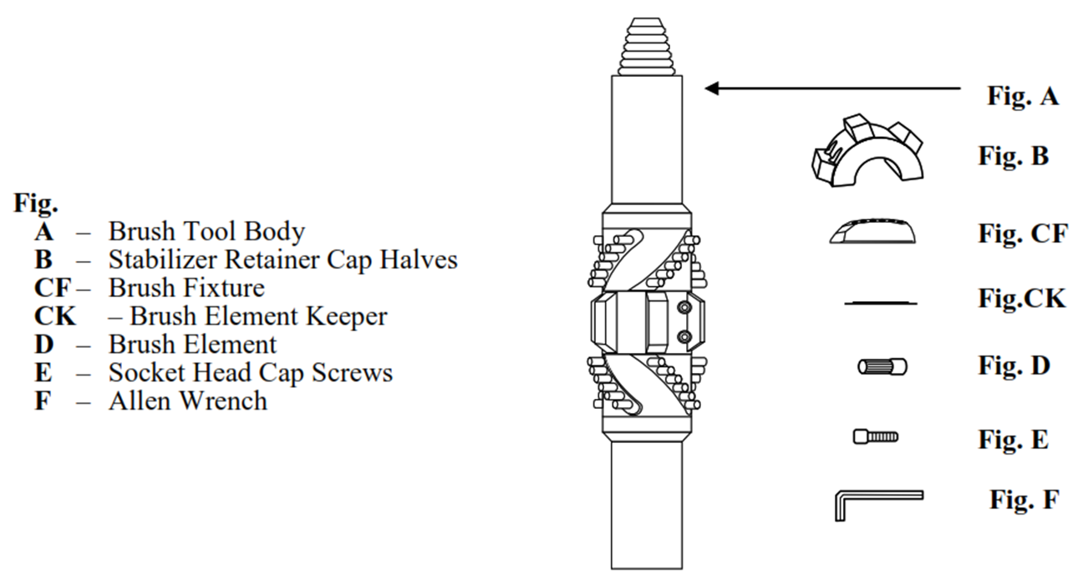 GRAFICO
Reparada por:_________________________________________ |  |  |  |  | Firma:____________________________ |  |  |  | Fecha:_______________________
Revisado por:_________________________________________ |  |  |  |  | Firma:____________________________ |  |  |  | Fecha:_______________________
Liberado por QHSE:___________________________________ |  |  |  |  | Firma:____________________________ |  |  |  | Fecha:_______________________
Nota: En caso de ser Inspeccionado y/o reparado por proveedor externo, este debe acompañar los reportes correspondientes.

C. SCRAPER 9.62
 |  |  | Registro de inspección y reparación de herramientas |  |  |  |  |  |  | Revisión: 0
 |  |  |  |  |  |  |  |  |  | Fecha de Aprobación: 30-06-2026

Cliente :____________________________________________ |  |  |  |  |  | Pozo: ______________________________________________
Fecha de Inspección:_________________________________ |  |  |  | Fecha de Reparación:___________________ |  |  |  |  | Fecha de Envío:__________________
Descripcion de la herramienta:__________________________________________________________________ |  |  |  |  |  |  | S/N:__________________________________________
Inspeccionada por: |  |  | Dynadrill Ecuador C.A. |  | Proveedor externo: |  | _________________________________________
Reparada por: |  |  | Dynadrill Ecuador C.A. |  | Proveedor externo: |  | _________________________________________
ELEMENTOS DE LA HERRAMIENTA |  |  |  | INSPECCION |  | CAMBIO DE ELEMENTO |  |  |  | NOTA:
ITEM | CANTIDAD | CODIGO | DESCRIPCION | VISUAL | END | CANTIDAD |  | ACCION
A | 1 | BT-962-OA-2B | Tool Body with 6.75 OD and 2.00 ID cut with 4 1/2 IF Connection
B | 2 | BT-900-B2 | Blande Retainer Cap Halves
CT | 5 | BT-962-CT5 | CT – Scraper Blade - Trailing
CL | 5 | BT-962-CL5 | CL – Scraper Blade - Leading
D | N/A | N/A | D – Leaf Spring
DC | 40 | BT-400-DC40 | DC – Coil Spring – Standard
E | 4 | BT-300-E4 | 500 x 1.250 Socket Head Cap Screw

NOTA:
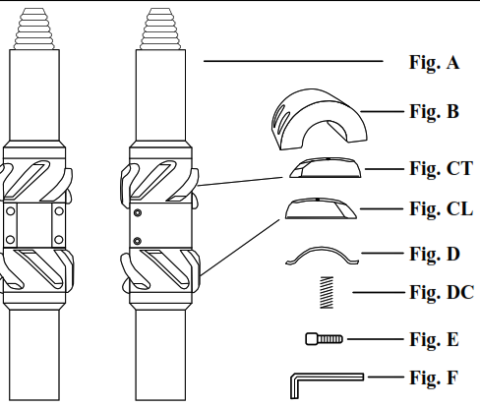 GRAFICO
Reparada por:_________________________________________ |  |  |  |  | Firma:____________________________ |  |  |  | Fecha:_______________________
Revisado por:_________________________________________ |  |  |  |  | Firma:____________________________ |  |  |  | Fecha:_______________________
Liberado por QHSE:___________________________________ |  |  |  |  | Firma:____________________________ |  |  |  | Fecha:_______________________
Nota: En caso de ser Inspeccionado y/o reparado por proveedor externo, este debe acompañar los reportes correspondientes.

C. BRUSH 7
 |  |  | Registro de inspección y reparación de herramientas |  |  |  |  |  |  | Revisión: 0
 |  |  |  |  |  |  |  |  |  | Fecha de Aprobación: 30-06-2026

Cliente :____________________________________________ |  |  |  |  |  | Pozo: ______________________________________________
Fecha de Inspección:_________________________________ |  |  |  | Fecha de Reparación:___________________ |  |  |  |  | Fecha de Envío:__________________
Descripcion de la herramienta:__________________________________________________________________ |  |  |  |  |  |  | S/N:__________________________________________
Inspeccionada por: |  |  | Dynadrill Ecuador C.A. |  | Proveedor externo: |  | _________________________________________
Reparada por: |  |  | Dynadrill Ecuador C.A. |  | Proveedor externo: |  | _________________________________________
ELEMENTOS DE LA HERRAMIENTA |  |  |  | INSPECCION |  | CAMBIO DE ELEMENTO |  |  |  | NOTA:
ITEM | CANTIDAD | CODIGO | DESCRIPCION | VISUAL | END | CANTIDAD |  | ACCION
A | 1 | BT-700-OAB | Tool Body with 5.125 OD and 1.25 ID cut with 3 1/2 reg. Connection
B | 2 | BT-500-D3 | Stabilizer Retainer Cap w/ 5.75 OD for 32# - 35.00# / 5.90 OD for 17# - 29#
CF | 8 | BT-600-C8 | Brush Fixture
CK | 8 | BT-603-C8 | Brush Element Keeper
D | 48 | BT-700-D48 | Brush Element 2.187"
E | 4 | BT-303-E4 | .500 x 1.500 Socket-Head Cap Screw

NOTA:
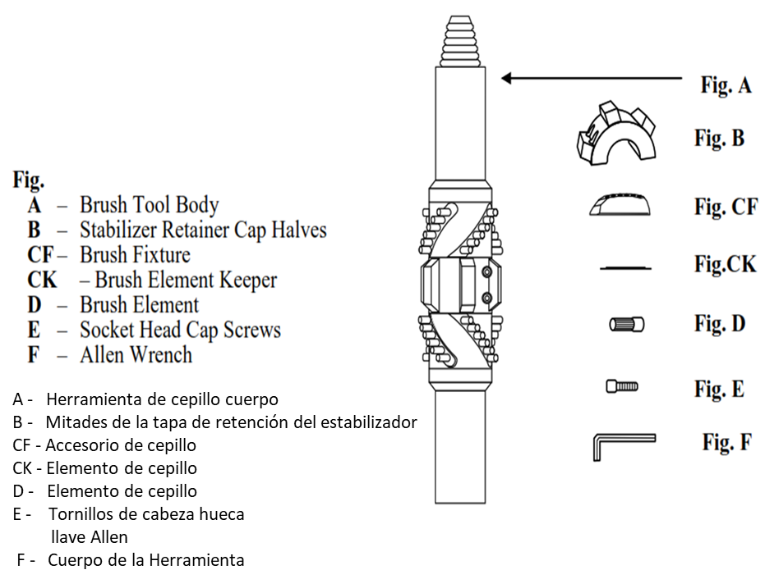 GRAFICO
Reparada por:_________________________________________ |  |  |  |  | Firma:____________________________ |  |  |  | Fecha:_______________________
Revisado por:_________________________________________ |  |  |  |  | Firma:____________________________ |  |  |  | Fecha:_______________________
Liberado por QHSE:___________________________________ |  |  |  |  | Firma:____________________________ |  |  |  | Fecha:_______________________
Nota: En caso de ser Inspeccionado y/o reparado por proveedor externo, este debe acompañar los reportes correspondientes.

JUNK BASKET 9.62
 |  |  | Registro de inspección y reparación de herramientas |  |  |  |  |  |  | Revisión: 0
 |  |  |  |  |  |  |  |  |  | Fecha de Aprobación: 30-06-2026

Cliente :____________________________________________ |  |  |  |  |  | Pozo: ______________________________________________
Fecha de Inspección:_________________________________ |  |  |  | Fecha de Reparación:___________________ |  |  |  |  | Fecha de Envío:__________________
Descripcion de la herramienta:__________________________________________________________________ |  |  |  |  |  |  | S/N:__________________________________________
Inspeccionada por: |  |  | Dynadrill Ecuador C.A. |  | Proveedor externo: |  | _________________________________________
Reparada por: |  |  | Dynadrill Ecuador C.A. |  | Proveedor externo: |  | _________________________________________
ELEMENTOS DE LA HERRAMIENTA |  |  |  | INSPECCION |  | CAMBIO DE ELEMENTO |  |  |  | NOTA:
ITEM | CANTIDAD | CODIGO | DESCRIPCION | VISUAL | END | CANTIDAD |  | ACCION
1 | 1 | BT-743-WR | Riser Basket Body
2 | 1 | BT-743-WR-A | Sleeve
3 | 4 | BT-743-WR-C | Spacer
4 | 14 | BT-743-WR-CB | Bolts
5 | 1 | BT-743-WR-D | Drain Plate

NOTA:
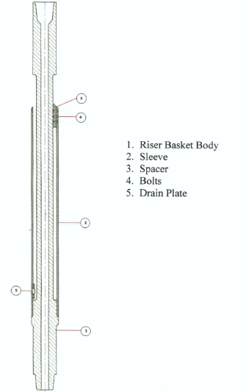 GRAFICO
Reparada por:_________________________________________ |  |  |  |  | Firma:____________________________ |  |  |  | Fecha:_______________________
Revisado por:_________________________________________ |  |  |  |  | Firma:____________________________ |  |  |  | Fecha:_______________________
Liberado por QHSE:___________________________________ |  |  |  |  | Firma:____________________________ |  |  |  | Fecha:_______________________
Nota: En caso de ser Inspeccionado y/o reparado por proveedor externo, este debe acompañar los reportes correspondientes.

SAFETY JOINT ACTUALIZADO
 |  |  | Registro de inspección y reparación de herramientas |  |  |  |  |  |  | Revisión: 0
 |  |  |  |  |  |  |  |  |  | Fecha de Aprobación: 30-06-2026

Cliente :____________________________________________ |  |  |  |  |  | Pozo: ______________________________________________
Fecha de Inspección:_________________________________ |  |  |  | Fecha de Reparación:___________________ |  |  |  |  | Fecha de Envío:__________________
Descripcion de la herramienta:__________________________________________________________________ |  |  |  |  |  |  | S/N:__________________________________________
Inspeccionada por: |  |  | Dynadrill Ecuador C.A. |  | Proveedor externo: |  | _________________________________________
Reparada por: |  |  | Dynadrill Ecuador C.A. |  | Proveedor externo: |  | _________________________________________
ELEMENTOS DE LA HERRAMIENTA |  |  |  | INSPECCION |  | CAMBIO DE ELEMENTO |  |  |  | NOTA:
ITEM | CANTIDAD | CODIGO | DESCRIPCION | VISUAL | END | CANTIDAD |  | ACCION
1 | 1 |  | PIN SECTION
2 | 1 |  | FRICTION RING
3 | 4 |  | SET SCREWS
4 | 2 |  | O-RING SEALS
5 | 1 |  | BOX SECTION
NOTA:
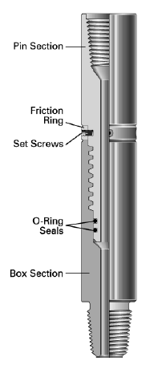
Reparada por:_________________________________________ |  |  |  |  | Firma:____________________________ |  |  |  | Fecha:_______________________
Revisado por:_________________________________________ |  |  |  |  | Firma:____________________________ |  |  |  | Fecha:_______________________
Liberado por QHSE:___________________________________ |  |  |  |  | Firma:____________________________ |  |  |  | Fecha:_______________________
Nota: En caso de ser Inspeccionado y/o reparado por proveedor externo, este debe acompañar los reportes correspondientes.

CUTTING TD TOOLS 1.68
 |  |  | Registro de inspección y reparación de herramientas |  |  |  |  |  |  | Revisión: 0
 |  |  |  |  |  |  |  |  |  | Fecha de Aprobación: 30-06-2026

Cliente :____________________________________________ |  |  |  |  |  | Pozo: ______________________________________________
Fecha de Inspección:_________________________________ |  |  |  | Fecha de Reparación:___________________ |  |  |  |  | Fecha de Envío:__________________
Descripcion de la herramienta:__________________________________________________________________ |  |  |  |  |  |  | S/N:__________________________________________
Inspeccionada por: |  |  | Dynadrill Ecuador C.A. |  | Proveedor externo: |  | _________________________________________
Reparada por: |  |  | Dynadrill Ecuador C.A. |  | Proveedor externo: |  | _________________________________________
ELEMENTOS DE LA HERRAMIENTA |  |  |  | INSPECCION |  | CAMBIO DE ELEMENTO |  |  |  | NOTA:
ITEM | CANTIDAD | CODIGO | DESCRIPCION | VISUAL | END | CANTIDAD |  | ACCION
1 | 1 | RC-168-04 | Cutting Head
2 | 1 | RC-168-RD-01 | Cutting Head Parbak
3 | 1 | RC-168-RD-02 | Cutting Head O-Ring
4 | 1 | GN-168-01 | Outlet Hub
5 | 1 | RC-168-RD-03 | Connection O Ring
6 | 1 | RC-168-RD-04 | Upper Spring Loaded Shaft Seal
7 | 2 | RC-168-RD-05 | Bearing (Upper and lower)
8 | 1 | RC-168-06 | Cutting Head Shaft
9 | 1 | WS-168-01 | Spring
10 | 1 | TC-168-BM-01 | Brake Weight
11 | 1 | GS-168-01 | Garter Spring
12 | 1 | HS-168-BR-01 | Sleeve
13 | 1 | RH-BD-168-01 | Body
14 | 1 | HP-168-S-01 | High pressure seal
15 | 1 | HP-CS-168-01 | Carbide Insert
16 | 1 | RC-168-RD-07 | Wiper Seal
17 | 1 | RC-168-RD-08 | Lower Spring loaded shaft Seal
18 | 2 | IC-168-01 | Inlet connection
19 | 2 | JB-20-07-125 | High Performance Jet
20 | 1 | JB-20-PL | Cutting Head Plug
NOTA:
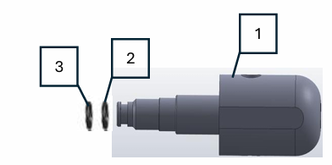 GRAFICO
Reparada por:_________________________________________ |  |  |  |  | Firma:____________________________ |  |  |  | Fecha:_______________________
Revisado por:_________________________________________ |  |  |  |  | Firma:____________________________ |  |  |  | Fecha:_______________________
Liberado por QHSE:___________________________________ |  |  |  |  | Firma:____________________________ |  |  |  | Fecha:_______________________
Nota: En caso de ser Inspeccionado y/o reparado por proveedor externo, este debe acompañar los reportes correspondientes.

STONEAGE SPINCAT 2.12
 |  |  | Registro de inspección y reparación de herramientas |  |  |  |  |  |  | Revisión: 0
 |  |  |  |  |  |  |  |  |  | Fecha de Aprobación: 30-06-2026

Cliente: _________________ |  |  | Procedencia: _____________________ |  |  | Reporte Insp N°: ______________________ |  |  |  | OTI N°:________________
Fecha de Ingreso:_____________________________________ |  |  |  | Fecha de Inspeccion:________________ |  |  |  | Fecha de Reparacion:_______________________
Descripcion de la herramienta:__________________________________________________________________ |  |  |  |  |  |  | S/N:___________________________________________
Inspeccionada por: |  |  | Dynadrill Ecuador C.A. |  | Proveedor externo: |  | __________________________________________
Reparada por: |  |  | Dynadrill Ecuador C.A. |  | Proveedor externo: |  | __________________________________________
ELEMENTOS DE LA HERRAMIENTA |  |  |  | INSPECCION |  | CAMBIO DE ELEMENTO |  | REPARACION MAYOR |  | NOTA:ES
ITEM | CANTIDAD | CODIGO | DESCRIPCION | VISUAL | END | CANTIDAD | ACCION | CANTIDAD | ACCION
1 | 5 | CNP2 | Nozzles
2 | 1 | SC212 043-R25 | Head Shaft Weldment
3 | 1 | SC212 020 | Gland Nut
4 | 1 | SC212 021 | O-Ring
5 | 2 | SC212 010 | Shaft Seal
6 | 1 | SC212 007 | Bearing
7 | 1 | SC212 017 | Collar w/ Screws
8 | 2 | SC212 018 | SHCS, Low Head SS
9 | 1 | SC212 025 | Spring
10 | 1 | SC212 022 | Hub, Spring Drive
11 | 1 | SC212 220 | Weights
12 | 2 | SC212 225 | Garter Springs
13 | 1 | SC212 008 | Shim
14 | 1 | SC212 030 | Sleeve
15 | 1 | SC212 007 | Bearing
16 | 1 | SC212 003 | Body
17 | 1 | WG 056 | Compression Spring
18 | 2 | WG 054 | Face Seal
19 | 2 | SC250 016 | O-Ring
20 | 1 | SC212 011 | Shaft Seal
21 | 1 | SC212 021 | O-Ring
22 | 1 | SC250 021 | Weep Seal
23 | 2 | SC250 026 | Port Plug with O-Ring
24 | 1 | SC212 002-AMMT | Inlet Nut
NOTA:
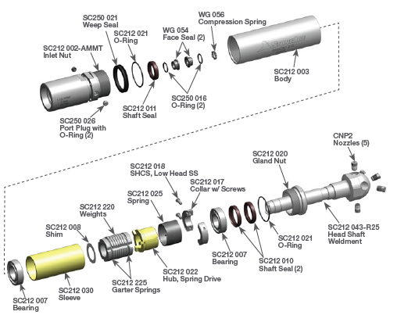 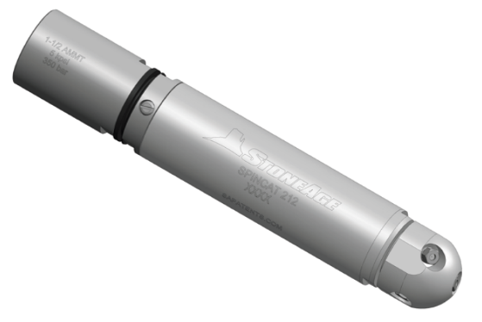 GRAFICO
Reparada por:_________________________________________ |  |  |  |  | Firma:____________________________ |  |  |  | Fecha:_______________________
Revisado por:_________________________________________ |  |  |  |  | Firma:____________________________ |  |  |  | Fecha:_______________________
Liberado por QHSE:___________________________________ |  |  |  |  | Firma:____________________________ |  |  |  | Fecha:_______________________
Nota: En caso de ser Inspeccionado y/o reparado por proveedor externo, este debe acompañar los reportes correspondientes.

BUMPER SUB 4.75 GOTCO
 | Registro de inspección y reparación de herramientas |  |  |  |  |  | Revisión: 0
 |  |  |  |  |  |  | Fecha de Aprobación: 30-06-2026

Cliente :____________________________________________ |  |  |  | Pozo: _________________________________________________________
Fecha de Inspección:_________________________________ |  |  | Fecha de Reparación:___________________ |  |  | Fecha de Envío:_________________________
Descripcion de la herramienta:__________________________________________________________________ |  |  |  |  | S/N:______________________________________________
Inspeccionada por: | Dynadrill Ecuador C.A. |  |  |  | Proveedor externo: |  | __________________________
Reparada por: | Dynadrill Ecuador C.A. |  |  |  | Proveedor externo: |  | __________________________
4 3/4'' OD x 2 1/4'' ID FISHING BUMPER SUB (BSK-56) |  | Item | Descripcion |  | No. Parte | Reemplazado | Condicion
 |  |  |  |  |  |  | Operativo | No Operativo
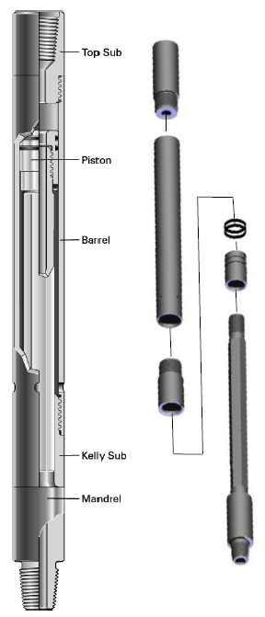
 |  | 1 | TOP SUB |  | BSK-56-4
 |  | 2 | PISTON |  | BSK-56-5
 |  | 3 | BARREL |  | BSK-56-3
 |  | 4 | KELLY SUB |  | BSK-56-2
 |  | 5 | MANDREL |  | BSK-56-1
 |  | 6 | SEAL PROTECTOR RING 2 EA |  | BSK-56-7
 |  | 7 | KNOCKER SEAL 2 EA |  | BSK-56-8

NOTA:
Reparada por:_________________________________________ |  |  | Firma:____________________________ |  |  | Fecha:_________________________________
Revisado por:_________________________________________ |  |  | Firma:____________________________ |  |  | Fecha:_________________________________
Liberado por QHSE:________________________________ |  |  | Firma:____________________________ |  |  | Fecha:_________________________________
Nota: En caso de ser Inspeccionado y/o reparado por proveedor externo, este debe acompañar reporte los reportes correspondientes.

FISHING JAR 4.75
 | Registro de inspección y reparación de herramientas |  |  |  |  |  | Revisión: 0
 |  |  |  |  |  |  | Fecha de Aprobación: 30-06-2026

Cliente :____________________________________________ |  |  |  | Pozo: _________________________________________________________
Fecha de Inspección:_________________________________ |  |  | Fecha de Reparación:___________________ |  |  | Fecha de Envío:_________________________
Descripcion de la herramienta:__________________________________________________________________ |  |  |  |  | S/N:______________________________________________
Inspeccionada por: | Dynadrill Ecuador C.A. |  |  |  | Proveedor externo: |  | __________________________
Reparada por: | Dynadrill Ecuador C.A. |  |  |  | Proveedor externo: |  | __________________________
4 3/4'' OD x 2 1/4'' ID Super Fishing Jar Diagram |  | Item | Descripción |  | No. Parte | Reemplazado | Condición
 |  |  |  |  |  |  | Operativo | No Operativo
 |  | 1 | Spline Body |  | 152799
 |  | 2* | OD O-Ring (Small) |  | 568241
 |  | 3* | OD O-Ring ( Large) |  | 565243
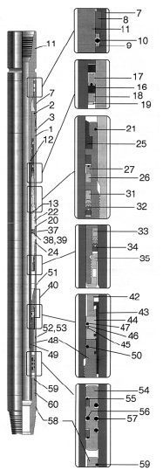
 |  | 7 | Mandrel Body |  | 153355
 |  | 8 | Mandrel Body Wiper |  | 153356
 |  | 9* | Backup Ring (2 req’d) |  | 153357
 |  | 10* | ID O-Ring |  | 568343
 |  | 11 | Mandrel (Integral Type) |  | 153354
 |  | 12* | OD O-Ring (small) |  | 568231
 |  | 13 | Mandrel Extension |  | 152797
 |  | 16* | Backup Ring for OD Seal (2 req’d) |  | 152795
 |  | 17* | Seal Mandrel Extension |  | 152815
 |  | 18 | Seal Retainer for OD Seal (box end) |  | 152794
 |  | 19 | Seal Retainer Ring for OD Seal (box end) |  | 152442
 |  | 20 | Connector Body |  | 152443
 |  | 21* | OD O-Ring (small) for Spline Body End |  | 568239
 |  | 22* | OD O-Ring (large) for Spline Body End |  | 568242
 |  | 24* | OD O-Ring (large) for Pressure Body End |  | 568242
 |  | 25* | Connecor Body Wiper |  | 70536
 |  | 26* | Backup Ring (2 req’d) |  | 152796
 |  | 27* | Seal F / Connector Body ID |  | 152813
 |  | 31* | D Packing Female Adapter |  | 152926
 |  | 32* | ID Packing Set Connector |  | 152793
 |  | 33* | Connector Body Adapter Female |  | 102387
 |  | 34* | Connector Body Adapter |  | 102400
 |  | 35 | OD Packing Retainer |  | 152801
 |  | 37 | Fill Plug (1 req’d) |  | 102025
 |  | 38* | Backup Ring |  | 8/917
 |  | 39* | O-Ring |  | 568010
 |  | 40 | Piston Assembly |  | 152817
 |  | 42 | Cone |  | 152317
 |  | 43 | Cone Retainer* |  | 153203
 |  | 44 | Seal Body |  | 152316
 |  | 45* | Non Extrusion Ring |  | 370
 |  | 46* | Seal Protector Ring |  | 376
 |  | 47* | O-Ring |  | 568233
 |  | 48 | Washpipe |  | 152314
 |  | 49* | O-Ring (small) |  | 568231
 |  | 50* | O-Ring (large) |  | 568233
 |  | 51 | Pressure Body |  | 153183
 |  | 52 | Fill Plug (1 req’d) |  | 617T
 |  | 53* | O-Ring |  | 568005
 |  | 54 | Floater (steel) |  | 102301
 |  | 55* | Floater Seal (2 req’d) |  | 152816
 |  | 56* | ID O-Ring |  | 568336
 |  | 57* | OD O-Ring (3 req’d) |  | 568341
 |  | 58 | Washpipe Body |  | 152315
 |  | 59* | O-Ring (small) |  | 568239
 |  | 60* | O Ring (large) |  | 568242
 |  | 65 | Packing Set |  | 152819
NOTA:
Reparada por:_________________________________________ |  |  | Firma:____________________________ |  |  | Fecha:_________________________________
Revisado por:_________________________________________ |  |  | Firma:____________________________ |  |  | Fecha:_________________________________
Liberado por QHSE:________________________________ |  |  | Firma:____________________________ |  |  | Fecha:_________________________________
Nota: En caso de ser Inspeccionado y/o reparado por proveedor externo, este debe acompañar reporte los reportes correspondientes.

INTENSIFIER 4.75
 | Registro de inspección y reparación de herramientas |  |  |  |  |  | Revisión: 0
 |  |  |  |  |  |  | Fecha de Aprobación: 30-06-2026

Cliente :____________________________________________ |  |  |  | Pozo: _________________________________________________________
Fecha de Inspección:_________________________________ |  |  | Fecha de Reparación:___________________ |  |  | Fecha de Envío:_________________________
Descripcion de la herramienta:__________________________________________________________________ |  |  |  |  | S/N:______________________________________________
Inspeccionada por: | Dynadrill Ecuador C.A. |  |  |  | Proveedor externo: |  | __________________________
Reparada por: | Dynadrill Ecuador C.A. |  |  |  | Proveedor externo: |  | __________________________
4 3/4'' OD x 2 1/4'' ID Super II Intensifier Jar |  | Item | Descripcion |  | No. Parte | Parte Reemplazada | Condicion
 |  |  |  |  |  |  | Operativo | No Operativo

 |  | 1 | Top Sub |  | 153455
 |  | 2* | Top Sub O-Ring |  | 568241
 |  | 3* | Top Sub Packing Set |  | 153459
 |  | 4 | Top Sub Packing Retainer |  | 153464
 |  | 5 | Floater Spring |  | 152859
 |  | 6 | Washpipe |  | 153452
 |  | 7 | Pressure Body |  | 153453
 |  | 8* | Floater OD O-Ring |  | 568342
 |  | 9 | Floater |  | 153454
 |  | 10* | Floater ID O-Ring |  | 568335
 |  | 11* | Fill Plug O-Ring |  | 568010
 |  | 12 | Fill Plug |  | 102025
 |  | 13* | Fill Plug Parbak for Fill Plug |  | 568010
 |  | 14* | Washpipe O-Ring |  | 568232
 |  | 15 | Seal Body |  | 153643
 |  | 16* | Seal Body Non-Extrusion Ring |  | 370
 |  | 17* | Seal Body Seal Protector Ring |  | 376
 |  | 18* | Seal Body O-Ring |  | 568234
 |  | 19 | Piston |  | 153644
 |  | 20* | Piston Packing Set |  | 153461
 |  | 21* | Piston Packing Backup Ring |  | 153462
 |  | 22 | Piston Packing Retainer Ring |  | 153463
 |  | 23* | Connector Body Seal |  | 153458
 |  | 24* | Connector Body O-Ring |  | 568243
 |  | 25 | Connector Body |  | 153450
 |  | 26* | Connector Body O-Ring |  | 538242
 |  | 27* | Connector Body Seal |  | 152915
 |  | 28 | Mandrel Extension |  | 153642
 |  | 29* | Mandrel Non-Extrusion Ring (2 ea) |  | 2249
 |  | 30* | Seal Protector Ring for Mandrel O-Ring (2 ea) (8) |  | 2250
 |  | 31* | Mandrel O-ring |  | 568231
 |  | 32 | Spline Body |  | 153447
 |  | 33* | Mandrel Body Seal |  | 152915
 |  | 34* | Mandrel Body O-Ring |  | 568242
 |  | 35 | Mandrel Body |  | 153446
 |  | 36 | Second Fill Plug, |  | 102025
 |  | 37* | Mandrel Body Packing (2 ea) |  | 153456
 |  | 38* | Mandrel Body Wiper |  | 153457
 |  | 39 | Mandrel |  | 153448
 |  | 40 | Complete Packing Set (12) |  | 153465

NOTA:
Reparada por:_________________________________________ |  |  | Firma:____________________________ |  |  | Fecha:_________________________________
Revisado por:_________________________________________ |  |  | Firma:____________________________ |  |  | Fecha:_________________________________
Liberado por QHSE:________________________________ |  |  | Firma:____________________________ |  |  | Fecha:_________________________________
Nota: En caso de ser Inspeccionado y/o reparado por proveedor externo, este debe acompañar reporte los reportes correspondientes.

EXTERNAL CUTTERS 5.87
 |  |  | Registro de inspección y reparación de herramientas |  |  |  |  |  |  | Revisión: 0
 |  |  |  |  |  |  |  |  |  | Fecha de Aprobación: 30-06-2026

Cliente :____________________________________________ |  |  |  |  |  | Pozo: ______________________________________________
Fecha de Inspección:_________________________________ |  |  |  | Fecha de Reparación:___________________ |  |  |  |  | Fecha de Envío:__________________
Descripcion de la herramienta:__________________________________________________________________ |  |  |  |  |  |  | S/N:__________________________________________
Inspeccionada por: |  |  | Dynadrill Ecuador C.A. |  | Proveedor externo: |  | _________________________________________
Reparada por: |  |  | Dynadrill Ecuador C.A. |  | Proveedor externo: |  | _________________________________________
ELEMENTOS DE LA HERRAMIENTA |  |  |  | INSPECCION |  | CAMBIO DE ELEMENTO |  |  |  | NOTA:
ITEM | CANTIDAD | CODIGO | DESCRIPCION | VISUAL | END | CANTIDAD |  | ACCION
1 | 1 | 47265 | Top Sub
2 | 1 | 47271 | Spring Dog Assembly
3 | 1 | 47269 | Thrust Bearing
4 | 1 | 47268 | Thrust Washer
5 | 1 | 47270 | Preload Sleeve
6 | 1 | 39164 | Main Spring
7 | 1 | 47577 | Feed Ring
8 | 5 | 8574 | Set Screw
9 | 5 | 34554 | Knife Pin
10 | 5 | 34553 | Knife
11* | 2 | 33891 | Shear Pin
12 | 1 | 47266 | Body
13 | 1 | 39169 | Guide
14 | 12 | 44803 | Rivet

NOTA:
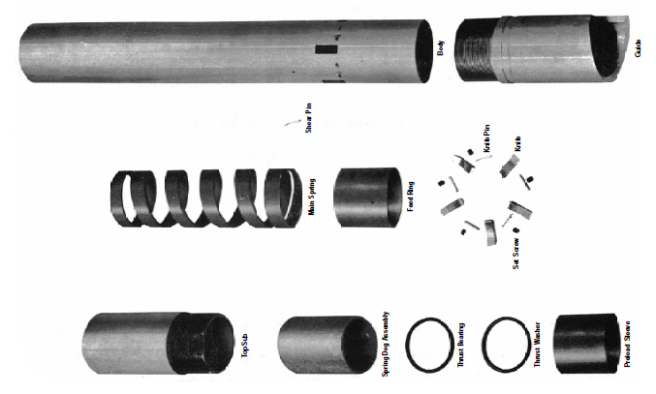 GRAFICO
Reparada por:_________________________________________ |  |  |  |  | Firma:____________________________ |  |  |  | Fecha:_______________________
Revisado por:_________________________________________ |  |  |  |  | Firma:____________________________ |  |  |  | Fecha:_______________________
Liberado por QHSE:___________________________________ |  |  |  |  | Firma:____________________________ |  |  |  | Fecha:_______________________
Nota: En caso de ser Inspeccionado y/o reparado por proveedor externo, este debe acompañar los reportes correspondientes.

